Informasjon om fartøyet
 |  |  |  | Oppdatert | 2020-09-29
Skjema ved søknad om formell status som vernet skip
Søknadsdato:

1. OVERORDNEDE OPPLYSNINGER OM FARTØYET

 | Navn på fartøy:
 | Tidligere (ex) navn:

 | Kjenningssignal: |  | IMO-nummer:

Gule felt er menystyrt!
Stå i en gul celle og klikk på pilen for å få frem menyen!
 | Hjemmehavn:
 | Fylke:
 | Kommune:
 | Registreringshavn:

2. OPPLYSNINGER OM EIER |  | [lag/forening, stiftelse, AS, enkeltperson]

Navn:
Adresse:
Postnummer: |  | Sted:

E-post:
Hjemmeside:
Telefon:

Org.nummer: |  | Eierform:
 |  | Medlem av Norsk forening for fartøyvern?:
 |  | Registrert i skipsregisteret NIS-NOR?:
Kontaktperson for søknaden:

Epostadresse:
Telefon:
Formålet med foreningen/laget/stiftelsen:

Foreningens formål med å eie fartøyet og søke om statuS som vernet skip:

3. OPPLYSNINGER OM FARTØYETS FORVALTER |  | [forening/lag, stiftelse, AS, enkeltperson]

Dersom forvalter er den samme som eier, kryss av her:

Veiledning for utfylling av søknadsskjemaet
Navn:
Adresse:
Postnr.: |  | Sted:

Velg alternativet som passer. Dersom en velger alternativet "Annet", må en benytte merknadsfeltet til beskrivelse.
Start alltid fra ventre mot høyre ved utfyllingen, da alternativ meny er avhengig av valgene i cellen til venstre.
Start Slutt
Feilmelding.
Dersom cellen til venstre for aktiv celle er utfylt, får du en feilmelding: Feil - cellene til høyre må slettes
I eksempelet over må du slette innholdet i cellene "Fartøy" , "Farvann" og "Spesifisert type" før du kan endre i cellen "TYPE FARTØY". For å slette en celle er det bare å trykke "Delete" som vanlig.
E-post:
Hjemmeside:
Telefon:
Kontaktperson for søknaden:

Epostadresse:
Telefon:

4. MER INFORMASJON OM FARTØYET

Ved flere funksjoner, vis i prioritert rekkefølge:
TYPE FARTØY | Fartøy | Farvann | Spesifisert type

Tidligere funksjon
Alle gule felt er menystyrt. Det vil si at det ikke er mulig å skrive i disse feltene, men en må klikke på nedtrekkspilen i enden av cellen en skal skrive i for å få frem menyen.

Nærmere beskrivelser:
Skipets vekt: |  | tonn | Type sertifikat:
Maks lengde skrog: |  | fot For passasjersertifikat, antall personer:
Maks bredde skrog: |  | fot Byggeverft:
Byggeår: |  | Konstruktør:
Fremdrift - Dersom flere, vis i prioritert rekkefølge:
FREMDRIFT | Spesifisert fremdrift | Antall | Mekanisk fremdrift | Ant maskiner

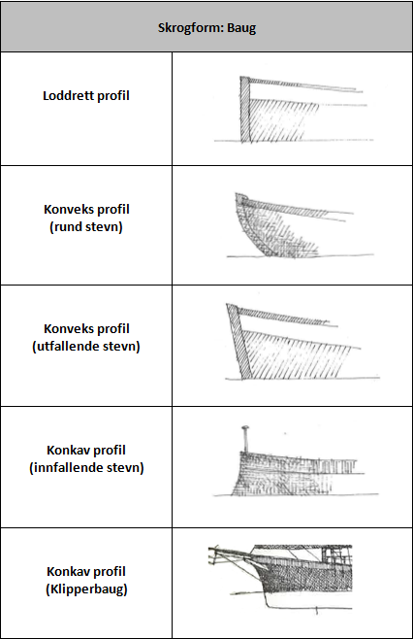
Nærmere beskrivelse: (Hva slags type motor har fartøyet i dag? Har fartøyet hatt mange motorbytter? Hvilke motorer har fartøyet hatt?)

DRIVSTOFF | Type | Spesifisert

Eventuell ytterligere opplysninger:

SKROG | Skrogtype | Spesifiser skrogtype

Nærmere beskrivelse: (Har skroget vært forlenget, hvordan er tilstanden på skroget?)

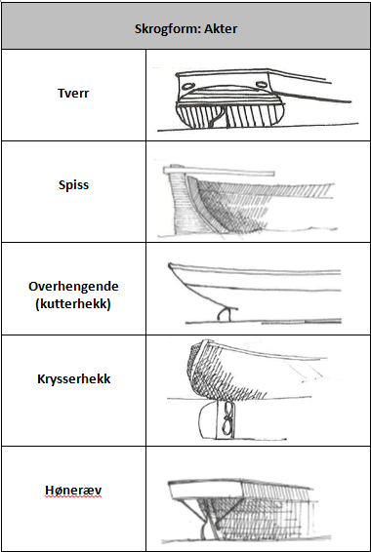
SKROGFORM | Utforming av skrog | Form | Spesifiser utforming
 | Baug
 | Akter
 | Dekk
Utfyllende informasjon (inkludert eventuelle endringer gjennom tidene):

SKROGMATERIALE | Hovedmateriale | Teknikk

Utfyllende informasjon (inkludert eventuelle endringer gjennom tidene):

HAR FARTØYET OVERBYGG? |  | Plassering

Utfyllende informasjon (inkludert eventuelle endringer gjennom tidene):

OVERBYGG | Hovedmateriale | Teknikk

Utfyllende informasjon: (Hva slags type overbygg har fartøyet i dag? Har fartøyet hatt mange overbyggbytter? Hvilke overbygg har fartøyet hatt?)

5. OPPLYSNINGER OM FARTØYETS HISTORIE

Om fartøyets drift - type og perioder

Om viktige hendelser i fartøyets historie

Om store endringer eller inngrep i fartøyet historie

Om fartøyet ulike eiere

Annet

6. OBLIGATORISKE VEDLEGG
Foto av fartøyet fra søknadstidspunkt, både av eksteriør og interiør, er obligatorisk.
7. ANDRE VEDLEGG
Relevante vedlegg kan være arkivmateriale som for eksempel kopi av målebrev, tegninger, eldre og nyere fotografier, salgskontrakter, intervjuer og lignende.

